APP
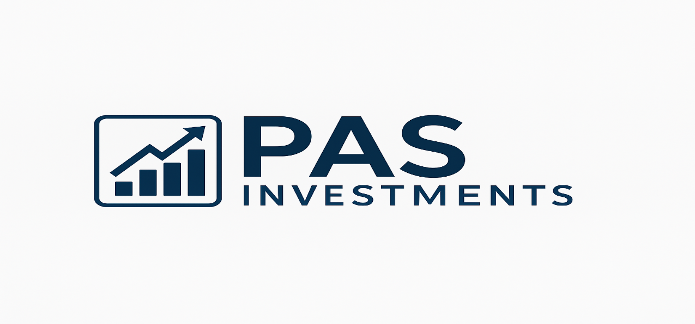

 | PARÂMETROS
 | Salário |  | R$ 5,000.00
 | Rendimento Carteira |  | 0.60%
 | Sugestão de Investimento (30%) |  | R$ 1,500.00

 | INVESTIMENTO MENSAL
 | Quanto investir por mês ? |  | R$ 500.00
 | Por Quantos Anos ? |  | 5
 | Taxa de Rendimento mensal ? |  | 1.08%
 | Patrimônio acumulado ? |  | R$ 41,888.46
 | Dividendos Mensais ? |  | R$ 251.33

 | Cenários |  | Dividendo
2 | Quanto em 2 Anos ? | R$ 13,613.81 | R$ 81.68
5 | Quanto em 5 Anos ? | R$ 41,888.46 | R$ 251.33
10 | Quanto em 10 Anos ? | R$ 121,642.11 | R$ 729.85
20 | Quanto em 20 Anos ? | R$ 562,599.20 | R$ 3,375.60
30 | Quanto em 30 Anos ? | R$ 2,161,084.83 | R$ 12,966.51

 | PERFIL | Conservador | <-- Selecione seu perfil ao lado
 | VALOR A SER INVESTIDO POR MÊS | R$ 500.00

 | TIPO DE FII | Percentual Sugerido | Valores
 | PAPEL | 30% | R$ 150.00
 | TIJOLO | 50% | R$ 250.00
 | HÍBRIDOS | 10% | R$ 50.00
 | FOFs | 10% | R$ 50.00
 | DESENVOLVIMENTO | 0% | R$ 0.00
 | HOTELARIAS | 0% | R$ 0.00
 |  |  | R$ 500.00

ANÁLISE DO MERCADO ATUAL E SUGESTÕES

 | 🛡️ Perfil Conservador | ⚖️ Perfil Moderado | 🚀 Perfil Agressivo

 | Investidores conservadores priorizam segurança e estabilidade. Os FIIs de papel, que investem em Certificados de Recebíveis Imobiliários (CRIs), são ideais para esse perfil devido à sua previsibilidade de rendimentos e menor volatilidade. | Investidores moderados buscam um equilíbrio entre segurança e rentabilidade. FIIs híbridos ou de tijolo com boa diversificação são adequados para esse perfil. | Investidores agressivos estão dispostos a assumir maiores riscos em busca de retornos superiores. FIIs com estratégias mais ousadas ou focados em setores específicos são indicados para esse perfil.

 | 1. Kinea Rendimentos Imobiliários (KNCR11) | 1. Kinea Renda Imobiliária (KNRI11) | 1. Kinea Securities (KNSC11)

 | Foco em CRIs indexados ao CDI, proporcionando rendimentos atrativos mesmo em cenários de juros elevados. | Portfólio diversificado entre lajes corporativas e galpões logísticos, com gestão experiente e distribuição estável de dividendos. | Fundo de CRIs com rentabilidade média de IPCA + 10,68% ao ano, destacando-se pela geração de fluxo de caixa.

 | 2. RBR High Grade (RBRR11) | 2. BTG Pactual Logística (BTLG11) | 2. TG Ativo Real (TGAR11)

 | Investe em CRIs de alta qualidade de crédito, com garantias sólidas e boa diversificação. | Foco em imóveis logísticos bem localizados, beneficiando-se da expansão do e-commerce e contratos de longo prazo. | Carteira diversificada com 217 ativos, incluindo operações de crédito e ativos em Bolsa, oferecendo retorno acumulado de 16,85% nos últimos 12 meses

 | 3. Kinea Índice de Preços (KNIP11) | 3. XP Malls (XPML11) | 3. Mérito Desenvolvimento Imobiliário (MFII11)

 | Carteira composta por CRIs indexados à inflação, oferecendo proteção contra a perda do poder de compra. | Investimento em shopping centers de alta qualidade, com baixa vacância e boa rentabilidade. | Foco em desenvolvimento residencial, com retorno de 15,2% e dividend yield de 15,7% nos últimos 12 meses.

